CP_okná
Príloha č. 2 - Cenová Ponuka/Technická špecifikácia

Projekt: |  | SOŠ technická vo Zvolene – zlepšenie energetickej hospodárnosti a efektívnosti školského zariadenia
Názov zákazky: |  | Čiastočná výmena okien a ostatných otvorových konštrukcií na budove školy – 2.etapa
Logický celok tovaru: |  | Okná, dvere a súvisiace prvky
Miesto dodania: |  | SOŠ technická, J. Švermu 1588/1, 960 01 Zvolen

Identifikácia dodávateľa
Obchodné meno alebo názov uchádzača:
Sídlo alebo miesto podnikania uchádzača:
Platca DPH (áno/nie):
IČO:
Kontaktná osoba:
Telefón / Mobil:
E-mail:

 |  |  |  |  |  | doplní uchádzač
P.č. | Názov položky s rozmermi a uniestnením | Počet | Merná jednotka | Technické špecifikácie obstarávateľa | Plocha nových otvorových konštrukcií (m2) | Technické špecifikácie tovaru uchádzača | Jednotková cena [v EUR bez DPH] | Výška DPH pri sadzbe ...23....% [v EUR] | Jednotková cena [v EUR s DPH] | Celková cena za určený počet [v EUR bez DPH] | Celková cena za určený počet [v EUR s DPH]
Budova dielní
1 | okno Šířka x Výška: [mm]: 910 x 2010 | 2 | ks | 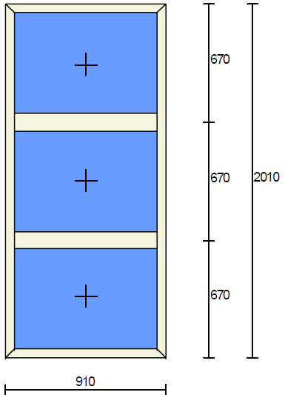 | 3.66 |  |  | 0.00 | 0.00 | 0.00 | 0.00
2 | okno Šířka x Výška: [mm]: 2810 x 2010 | 6 | ks | 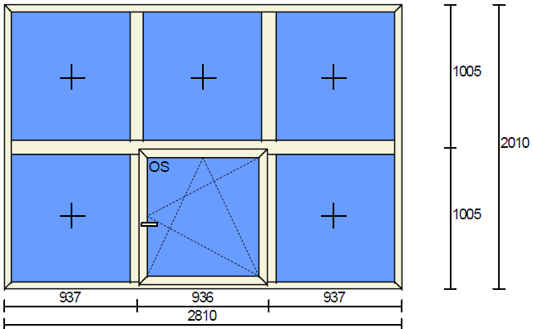 | 33.89 |  |  | 0.00 | 0.00 | 0.00 | 0.00
3 | okno Šířka x Výška: [mm]: 1160 x 1700 | 1 | ks | 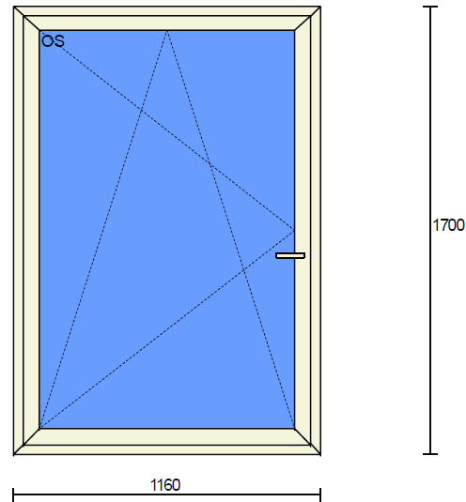 | 1.97 |  |  | 0.00 | 0.00 | 0.00 | 0.00
4 | okno Šířka x Výška: [mm]: 1160 x 1700 | 1 | ks | 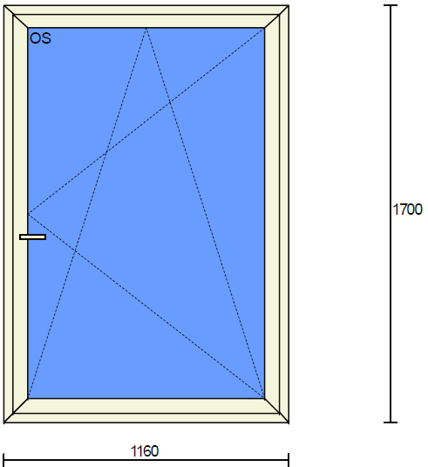 | 1.97 |  |  | 0.00 | 0.00 | 0.00 | 0.00
5 | okno Šířka x Výška: [mm]: 1120 x 1430 | 1 | ks | 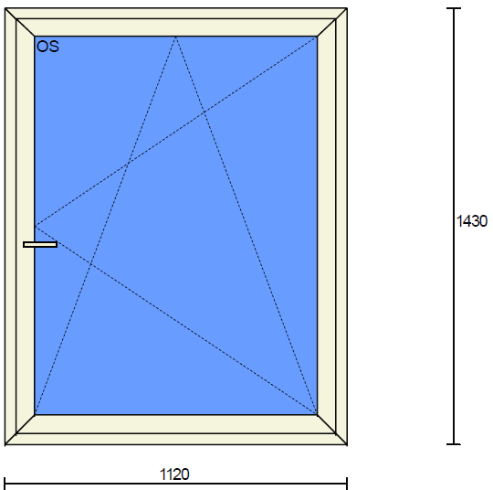 | 1.6 |  |  | 0.00 | 0.00 | 0.00 | 0.00
6 | okno Šířka x Výška: [mm]: 2870 x 930 | 1 | ks |  | 2.67 |  |  | 0.00 | 0.00 | 0.00 | 0.00
7 | okno Šířka x Výška: [mm]: 1710 x 320 | 1 | ks |  | 0.55 |  |  | 0.00 | 0.00 | 0.00 | 0.00
8 | okno Šířka x Výška: [mm]: 1130 x 1400 | 3 | ks |  | 4.75 |  |  | 0.00 | 0.00 | 0.00 | 0.00
9 | okno Šířka x Výška: [mm]: 1130 x 1400 | 2 | ks | 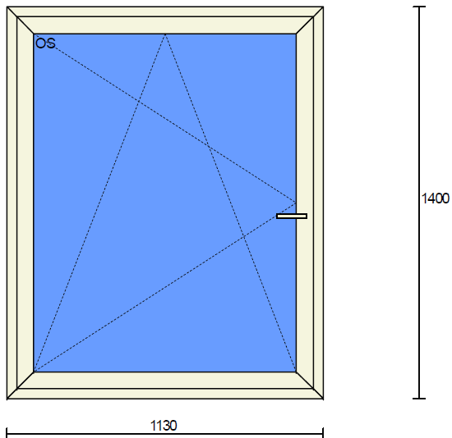 | 3.16 |  |  | 0.00 | 0.00 | 0.00 | 0.00
10 | okno Šířka x Výška: [mm]: 1700 x 2780 | 2 | ks | 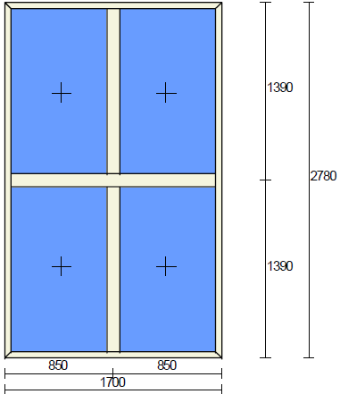 | 9.45 |  |  | 0.00 | 0.00 | 0.00 | 0.00
11 | okno Šířka x Výška: [mm]: 2800 x 2780 | 26 | ks | 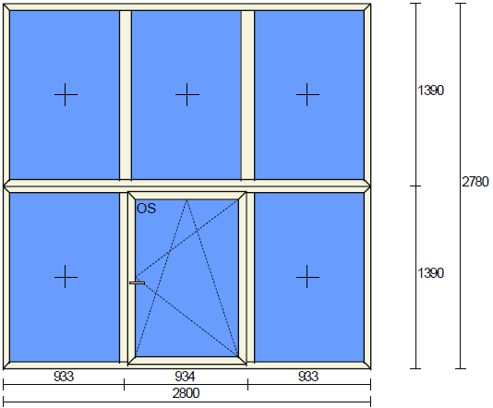 | 202.38 |  |  | 0.00 | 0.00 | 0.00 | 0.00
12 | okno Šířka x Výška: [mm]: 2800 x 2780 | 12 | ks | 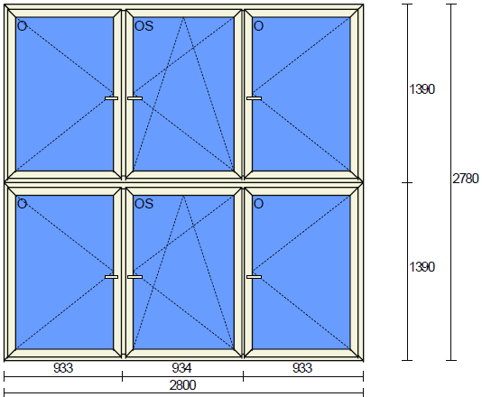 | 93.41 |  |  | 0.00 | 0.00 | 0.00 | 0.00
13 | dvere Šírka x Výška: [mm]: 1820 x 2250 | 1 | ks | 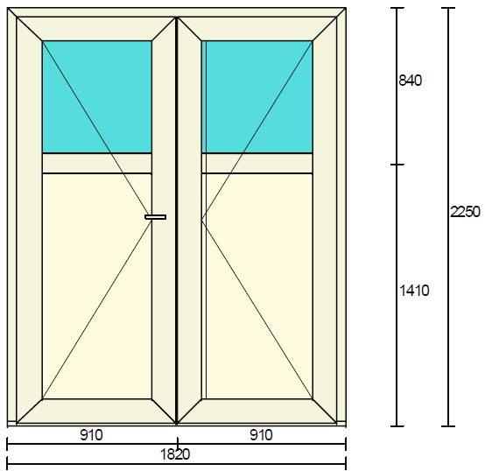 | 4.1 |  |  | 0.00 | 0.00 | 0.00 | 0.00
14 | garážová brána Šírka x Výška: [mm]: 2800 x 3950 | 1 | ks | 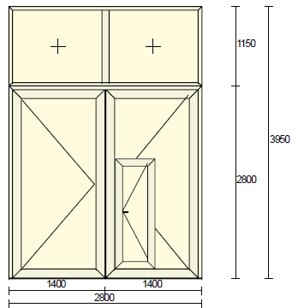 | 11.06 |  |  | 0.00 | 0.00 | 0.00 | 0.00
15 | garážová brána Šírka x Výška: [mm]: 2800 x 2950 | 1 | ks | 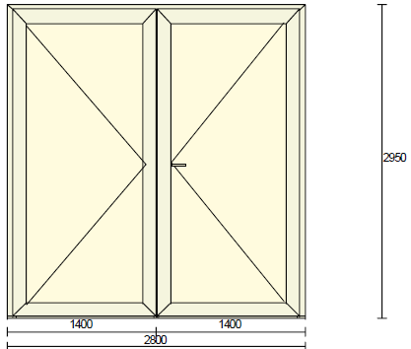 | 8.26 |  |  | 0.00 | 0.00 | 0.00 | 0.00
16 | garážová brána Šírka x Výška: [mm]: 2390 x 2050 | 1 | ks | 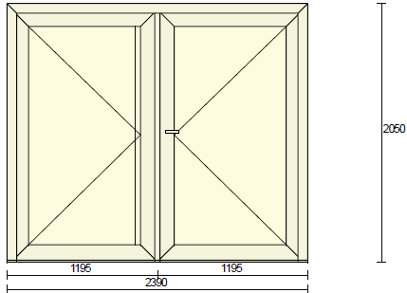 | 4.9 |  |  | 0.00 | 0.00 | 0.00 | 0.00
17 | demontáž pôvodných okien a dverí | 607.04 | m |  |  |  |  | 0.00 | 0.00 | 0.00 | 0.00
18 | osadenie okien a dverí do otvorov | 607.04 | m |  |  |  |  | 0.00 | 0.00 | 0.00 | 0.00
19 | murárske vyspravenie ostenia | 607.04 | m |  |  |  |  | 0.00 | 0.00 | 0.00 | 0.00
20 | odvoz a likvidácia odpadu | 1 | súb. |  |  |  |  | 0.00 | 0.00 | 0.00 | 0.00
21 | montáž a demontáž lešenia | 1 | súb. |  |  |  |  | 0.00 | 0.00 | 0.00 | 0.00
22 | doprava, presun hmôt | 1 | súb. |  |  |  |  | 0.00 | 0.00 | 0.00 | 0.00
23 | príplatok za sťažené podmienky manipulácie s výrobkami a lešením | 1 | súb. |  |  |  |  | 0.00 | 0.00 | 0.00 | 0.00
 |  | 62 | ks |  | 387.78
SPOLU cena za budovu dielní |  |  |  |  |  |  |  |  |  | 0.00 | 0.00
Celková cena za predmet zákazky (návrh na plnenie kritéria) |  |  |  |  |  |  |  |  |  | 0.00 | 0.00
Technické požiadavky objednávateľa: Pozície č. 1-12: 6-komorový profil, 3 dorazové tesnenia, izolačné číre trojsklo, farba biela, požadovaná maximálna Uw hodnota 0,85 W/(m²·K). Pozícia č. 13: 6-komorový profil, 3 dorazové tesnenia, vrchná časť izolačné trojsklo ornament dubová kôra, spodná časť PVC výplň, farba biela. Pozícia č. 14: oceľový profil, výplň pur panel, vrchný diel plastové okno s PVC výplňou, personálne dvere so samozatváračom, FAB so zamykaním, farba RAL 9010. Pozície č. 15, 16: oceľový profil, výplň pur panel, FAB so zamykaním, farba RAL 9010. Uchádzač v stĺci "G" uvedie okrem ostatnej špecifikácie aj hodnotu súčiniteľu prechodu tepla pre okná s cieľovou hodnotou Uw v maximálnej požadovanej hodnote 0,85 W/(m²·K), v súlade so STN 730540-2/Z1+Z2, pričom požadovaná hodnota Uw 0,85 sa týka len pozícií č. 1-12.
Verejný obstarávateľ požaduje CP vrátane dodávky a montáže vnútorných a vonkajších parapetných dosiek, o rozmeroch a farbe a to nasledovne: Vonkajšia AL parapeta min. hrúbka 0,8mm, farba biela, šírka 280mm. Vnútorná PVC parapeta, hrúbka 20mm, farba biela, šírka 350mm. Typ bezpečnostnej klučky je na dodáveteľovi, avšak musí byť vedená ako bezpečnostná.

Poznámka: - dátum musí byť aktuálny vo vzťahu ku dňu uplynutia lehoty na predkladanie ponúk; - uchádzač zaokrúhli svoje návrhy v zmysle matematických pravidiel na 2 desatinné miesta; - Vzorec je nastavený pre platcov DPH so základnou sadzbou (23 %). Uchádzači, na ktorých sa vzťahuje znížená sadzba DPH alebo nie sú platcami DPH, sú povinní upraviť výpočet tak, aby zodpovedal ich postaveniu k DPH.

V .........................................., dňa ............................... |  |  |  |  | ................................................................

[uviesť miesto a dátum podpisu] |  |  |  |  | [uviesť titul, meno, priezvisko, funkcia, podpis, pečiatku oprávnenej osoby uchádzača]

